グラフ
（１）５歳児歯科保健データ（令和2年度）

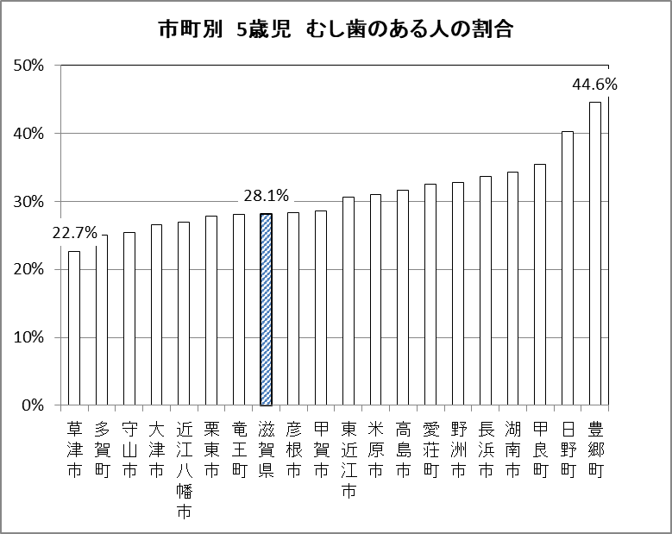
（％）

市町別 5歳児 むし歯のある人の割合
 | 1

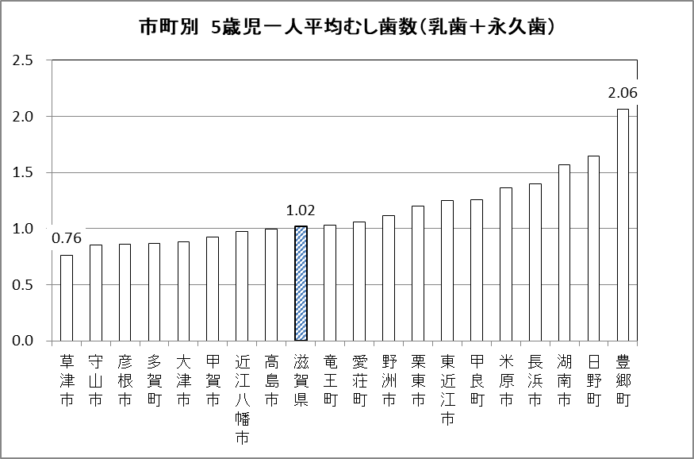
（本）

市町別 5歳児一人平均むし歯数（乳歯＋永久歯）
 | 1

